Hoja1
Avvisi Audiovisuales


Colonia Víctor F Ardon casa 6 Bloque D
Tegucigalpa M.D.C, Teléfono: 32490824
Correo. avvisiaudio@gmail.com RTN 08011996068335

COTIZACION DE SERVICIOS
 |  |  |  |  | Cotizacion N°
 |  |  |  |  | 2025-200

Avvisi Audiovisuales cuenta con gran experiencia en eventos de salón, publicidad y Marketing por lo cual se les dará una cotización puntual de los servicios requeridos.

Cliente |  | Cliente Final | Ejecutivo de Venta | Eufemio Martinez
Lugar del Evento |  | Tegucigalpa / San pedro sula | RTN
Fecha Emitida | Tiempo | Fecha Cotizada | Tipo de evento |  | N° Invitados
2025-07-14 | 1 dia
Cantidad | Dias | Descripción |  | Unidad | Total
1 | 1 | Backing 3.60 x2.50 |  | L7,000.00 | L7,000.00
1 | 1 | Audio profesional |  | L7,000.00 | L7,000.00
2 | 1 | Microfonos de Diadema |  |  | L-
2 | 1 | Microfonos inalambrimos sm58 |  | L500.00 | L1,000.00
1 | 1 | trus de 2 metros con soporte en negro |  | L1,000.00 | L1,000.00
1 | 1 | Tarima 3.75x3.75 forrado de blanco |  | L5,000.00 | L5,000.00
10 | 1 | Mesas Cocteleras licra negra |  | L500.00 | L5,000.00
30 | 1 | Sillas cocteleras |  | L200.00 | L6,000.00
40 | 1 | Bandejas de boquitas 4 piezas |  | L150.00 | L6,000.00
80 | 1 | Refrescos en Lata |  | L25.00 | L2,000.00
1 | 1 | Hielera con hielo |  | L500.00 | L500.00
40 | 1 | Cocteles |  | L150.00 | L6,000.00
2 | 1 | Mesero |  | L1,000.00 | L2,000.00
TIEMPO DE MANTENIMIENTO DE OFERTA: 30 DÍAS
1) El uso del equipo dependerá del montaje a realizar según las especificaciones del
cliente tomando en cuenta lugar, número de personas y duración.
2) La siguiente es una descripción de algunos servicios dentro del presupuesto:
resupuesto, personal de staff, presupuesto de operación, impuestos y permisos del montaje.
3) Los precios en esta cotización están sujetos a cambios según la logística que se maneje por parte de la organización de la actividad. El 50% del adelanto antes del evento y el 50% faltante terminado el sound check y el montaje o una cantidad acordada entre las partes.
4) El caso de que se cancele el evento se tendrá que dar un aviso 4 das antes para la devolución del dinero.
5) Cualquier daño al equipo causado por los invitados o participantes del evento, se reconocerá un porcentaje del valor del mismo según la gravedad del caso.
6) Si surge alguna consulta puede comunicarse al 32490824 y visitar nuestra página de Facebook https://www.facebook.com/Avvisicorporation/
 |  |  |  | Sub Total | L48,500.00
 |  |  |  | ISV 15 % | L7,275.00
 |  |  |  | Sub Total | L55,775.00

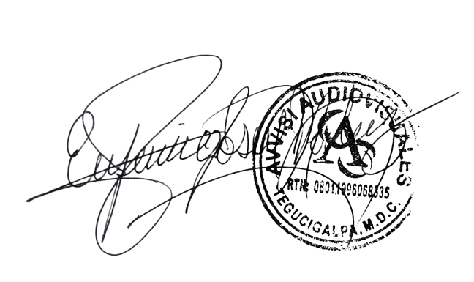

______________________________ Lic. Eufemio Josue Martinez Galo
Avvisi Audiovisuales
______________________________
Representante

